Sheet1
 | RTB需求 V2.0--增加原生广告位

一、需求目标： | 1、Bid Request增加native对象，对应原生广告位；
 | 2、Bid Response增加title、description等字段兼容影音原生广告位，且扩充原Banner位。

二、需求详述 | 1、前端
 |  | （1）广告位类型增加一种：原生；
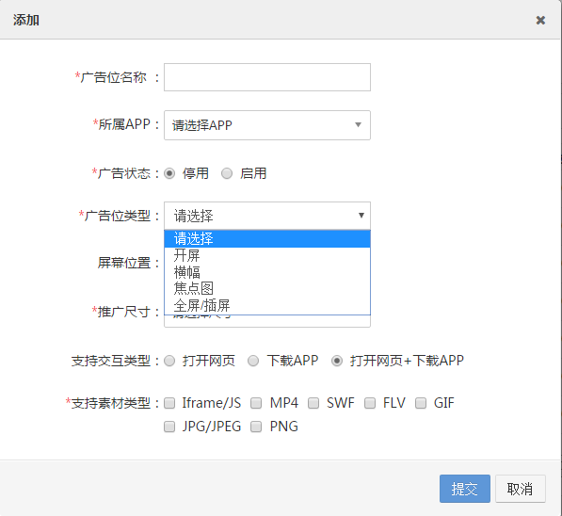

 |  | （2）当广告位类型为原生时，弹出“广告位样式”选项，单选，选项为：大图、小图、两组图、三组图。
 |  | （3）DSP接入信息，编辑页面，增加dsp logo，必填，图片预览。
 | 2、Bid Request
 |  | （1）native object
 |  |  | 1）对象选择：当广告位属于“原生”类型时，则替代banner，用native对象发送bid request。
 |  |  | 2）对象位置：imp object下，与video、banner同级且互斥。
 |  |  | 3）对象参数：
 |  |  |  | 字段 |  | 类型 | 描述 | 来源 |  | 后端逻辑
 |  |  |  | tempid |  | interger；必须 | 原生广告样式模板id | 广告位样式 （大图=0、小图=1、两组图=2、三组图=3） |  | 各个样式的图片个数、图片尺寸、title及description字数要求接口文档给出。

 |  |  |  | battr |  | interger array | 屏蔽的创意类型 | 广告位售卖规则.创意类型过滤 |  | adx自定义四种值，不用IAB标准值，见sheet字段值对应表。

 |  |  |  | w |  | interger；必须 | 广告位宽 | 广告位.尺寸（宽） |  | /

 |  |  |  | h |  | interger；必须 | 广告位高 | 广告位.尺寸（高） |  | /

 |  |  |  | pos |  | integer | 广告出现的屏幕位置 | 广告位.屏幕位置 |  | 对应IAB标准值+adx扩展，见seet字段值对应表。

 |  |  |  | mimes |  | string array；必须 | 允许的素材类型 | 广告位.支持的素材类型 |  | 见sheet2素材类型与标准输出格式对应关系。

 |  | （2）imp object
 |  |  | 2.1）imp.ext Object
 |  |  |  | 字段 |  | 类型 | 描述 | 来源 |  | 后端逻辑
 |  |  |  | adtype |  | integer；必须 | 广告位类型 | adx定义，对应关系需同步给dsp。 |  | 见sheet字段值对应表，更新，增加3105。

 |  |  |  | atype |  | integer；必须 | 广告位支持的交互类型：1=网页+下载；2=仅网页；3=仅下载。 | 广告位.交互类型 |  | 直接用

 | 3、Bid Response
 |  |  | 3）Bid object
 |  |  |  | 字段 |  | 类型 | 描述 | 来源 |  | 后端逻辑
 |  |  |  | id |  | string；必须 | dsp生成的bid id，用于追踪或打log | / |  | /

 |  |  |  | impid |  | string；必须 | bid request中对应的Imp对象 ID | bid request中对应的Imp对象 ID |  | 需校验此字段于bid request中的Imp对象id是否一致，一致才可确认为是该次曝光的竞价，否则视为竞价失败。

 |  |  |  | price |  | float；必须 | 出价，单位CPM | / |  | 计算胜出结果时需要。

 |  |  |  | nurl |  | string | 竞价成功通知url | / |  | 竞价成功后，需向该url发起请求。HTTP GET。

 |  |  |  | adm |  | string；非必须 | 广告物料URL。如果是动态创意，这个字段存放的是创意的HTML标签，或VAST3.0内容。 | / |  | 该字段内容支持宏替换。当原生广告时，该字段不做解析。

 |  |  |  | crid |  | string | 创意id，需素材审核的广告位该字段不为空。 | dsp上传广告素材信息后，adx分配一个唯一创意id。 |  | 校验该crid是否审核通过，如通过则拿该crid下的物料地址、跳转地址、监测信息拼接到adx response中；如未通过则此次竞价失败。

 |  |  |  | ext |  | object | 扩展字段，adx自定义，可放不需素材审核的物料信息，落地页、监测等。 | / |  | /

 |  |  | 3.1）Bid.ext object
 |  |  |  | 字段 |  | 类型 | 描述 | 来源 |  | 后端逻辑
 |  |  |  | ldp |  | string | 落地页URL | / |  | /

 |  |  |  | pa |  | object array | pv监测URL | / |  | 计算胜出结果时需要。

 |  |  |  | ca |  | object array | click监测URL | / |  | 计算胜出结果时需要。

 |  |  |  | atype |  | integer | 广告交互类型，0=落地页类；1=下载类，默认0 | / |  | /

 |  |  |  | apkname |  | string | 下载的app应用名称，atype=1时必填 | / |  | /

 |  |  |  | package |  | string | 下载安装包名称，atype=1时必填，android only | / |  | /

 |  |  |  | app_store_id |  | string | 下载app的唯一id号，atype=1时必填，ios only

 |  |  |  | mtype |  | integer | 物料类型，7=html类型的动态物料，包括iframe或js格式,8=vast,具体见sheet2 | / |  | 该值为7或8，表示动态物料，此时忽略ext中的其他字段不作解析。原生广告位时，该字段不做解析。

 |  |  |  | title |  | string | 广告标题 | / |  | banner位通用，原生位强制title字段，后端不用校验。

 |  |  |  | desc |  | string | 广告描述 | / |  | banner位通用，原生位强制desc字段，后端不用校验。

 |  |  |  | native_mat |  | object array；原生广告必须 | 原生广告物料信息 | / |  | 原生广告位用该字段返回素材地址及素材格式。

 |  |  | 3.1.1）Bid.ext.native_mat object
 |  |  |  | 字段 |  | 类型 | 描述 | 来源 |  | 后端逻辑
 |  |  |  | mtype |  | integer | 原生素材物料类型 | / |  | 值对应关系与ext.mtype一致。

 |  |  |  | url |  | string | 图片url（目前原生仅支持图片） | / |  | /

 | 4、adx response
 |  | 返回格式：

 |  |  |  | 参数名 | 说明 |  |  |  | 值 |  | 类型
 |  |  |  | ad | 广告信息 |  |  |  |  |  | object

 |  |  | >>ad object
 |  |  |  | 参数名 | 说明 |  |  |  | 值 |  | 类型
 |  |  |  | dspid | adx平台为dsp生成的唯一id |  |  |  | 1233456 |  | string
 |  |  |  | style | 原生广告位样式，普通banner位无此字段，对应cms前端的原生广告位样式。 |  |  |  | 大图=0、小图=1、两组图=2、三组图=3 |  | integer
 |  |  |  | img | 素材信息 |  |  |  | / |  | object array
 |  |  |  | title | 广告标题 |  |  |  | 暴风广告 |  | string
 |  |  |  | desc | 广告描述 |  |  |  | 暴风广告 |  | string
 |  |  |  | dsplogo | dsp logo地址，从cms前端dsp接入信息里读取。 |  |  |  | http://dsp1.png |  | string
 |  |  |  | target | 落地页地址 |  |  |  |  |  | string
 |  |  |  | atype | 落地页交互类型 |  |  |  | 0=普通页面 1=app下载，默认0 |  | integer
 |  |  |  | apkname | APP应用名称 |  |  |  | 微信 |  | string
 |  |  |  | package | 安装包名称：atype=1时必填，android only |  |  |  | com.storm.smart |  | string

 |  |  |  | app_store_id | app的唯一id号，atype=1时必填，用以应用内下载app，ios only |  |  |  |  |  | string

 |  |  |  | pv | 展现报数 |  |  |  |  |  | object array
 |  |  |  | click | 点击报数 |  |  |  |  |  | object array

 |  |  | >>img object
 |  |  |  | 参数名 | 说明 |  |  |  | 值 |  | 类型
 |  |  |  | src | 素材地址 |  |  |  |  |  | string

 |  |  | >>pv object
 |  |  |  | 参数名 | 说明 |  |  |  | 值 |  | 类型
 |  |  |  | type_mma | type_mma=0 不调用SDK报数，type_mma=1调用，默认0 |  |  |  | 0 |  | integer
 |  |  |  | time | 报数时间，单位秒 |  |  |  | 1 |  | integer
 |  |  |  | url | 报数链接 |  |  |  |  |  | string

 |  |  | >>click object
 |  |  |  | 参数名 | 说明 |  |  |  | 值 |  | 类型
 |  |  |  | type_mma | type_mma=0 不调用SDK报数，type_mma=1调用，默认0 |  |  |  | 0 |  | integer
 |  |  |  | url | 报数链接 |  |  |  |  |  | string

 | 5、DSP接入接口
 |  | >>增加dsplogo url字段，string，必填，1:1。

